37 将来の財政負担額比率
 | 37 将来の財政負担額比率

 | 時点 2023(R5)年度（毎年） |  |  |  |  |  |  | 平 均 値 |  |  |  | 56.7
 | 単位 ％ |  |  |  |  |  |  | 標準偏差 |  |  |  | 33.1
 | 市町村名 | 指標 | 順位 |  | #REF! | 備考 | 市町村名 | 指標 | 順位 |  | #REF! | 備考

 | 市町村平均 | 56.7 |  | － |  |  | 八街市 | 87.2 |  | 9
 | 千葉市 | 172.1 |  | 1 |  |  | 印西市 | 29.8 |  | 46
 | 銚子市 | 84.3 |  | 10 |  |  | 白井市 | 114.5 |  | 3
 | 市川市 | 9.5 |  | 50 |  |  | 富里市 | 47.8 |  | 34
 | 船橋市 | 68.7 |  | 18 |  |  | 南房総市 | 32.6 |  | 43
 | 館山市 | 88.1 |  | 8 |  |  | 匝瑳市 | 48.5 |  | 33
 | 木更津市 | 60.8 |  | 22 |  |  | 香取市 | 70.4 |  | 17
 | 松戸市 | 59.8 |  | 24 |  |  | 山武市 | 32.4 |  | 44
 | 野田市 | 71.8 |  | 16 |  |  | いすみ市 | 43.6 |  | 38
 | 茂原市 | 106.4 |  | 4 |  |  | 大網白里市 | 60.4 |  | 23
 | 成田市 | 80.6 |  | 12 |  |  | 酒々井町 | 49.3 |  | 32
 | 佐倉市 | 45.7 |  | 37 |  |  | 栄町 | 52.4 |  | 29
 | 東金市 | 64.6 |  | 20 |  |  | 神崎町 | - |  | -
 | 旭市 | 57.8 |  | 25 |  |  | 多古町 | 3.9 |  | 52
 | 習志野市 | 73.5 |  | 15 |  |  | 東庄町 | 54.4 |  | 28
 | 柏市 | 50.5 |  | 30 |  |  | 九十九里町 | 34.7 |  | 41
 | 勝浦市 | 16.0 |  | 48 |  |  | 芝山町 | - |  | -
 | 市原市 | 55.1 |  | 26 |  |  | 横芝光町 | 54.6 |  | 27
 | 流山市 | 84.3 |  | 10 |  |  | 一宮町 | 7.3 |  | 51
 | 八千代市 | 65.7 |  | 19 |  |  | 睦沢町 | 31.7 |  | 45
 | 我孫子市 | 102.3 |  | 5 |  |  | 長生村 | 35.3 |  | 40
 | 鴨川市 | 114.8 |  | 2 |  |  | 白子町 | 26.2 |  | 47
 | 鎌ケ谷市 | 79.0 |  | 13 |  |  | 長柄町 | 47.1 |  | 35
 | 君津市 | 46.4 |  | 36 |  |  | 長南町 | 61.6 |  | 21
 | 富津市 | 73.6 |  | 14 |  |  | 大多喜町 | 13.4 |  | 49
 | 浦安市 | 97.2 |  | 6 |  |  | 御宿町 | 34.4 |  | 42
 | 四街道市 | 40.0 |  | 39 |  |  | 鋸南町 | 90.5 |  | 7
 | 袖ケ浦市 | 50.0 |  | 31

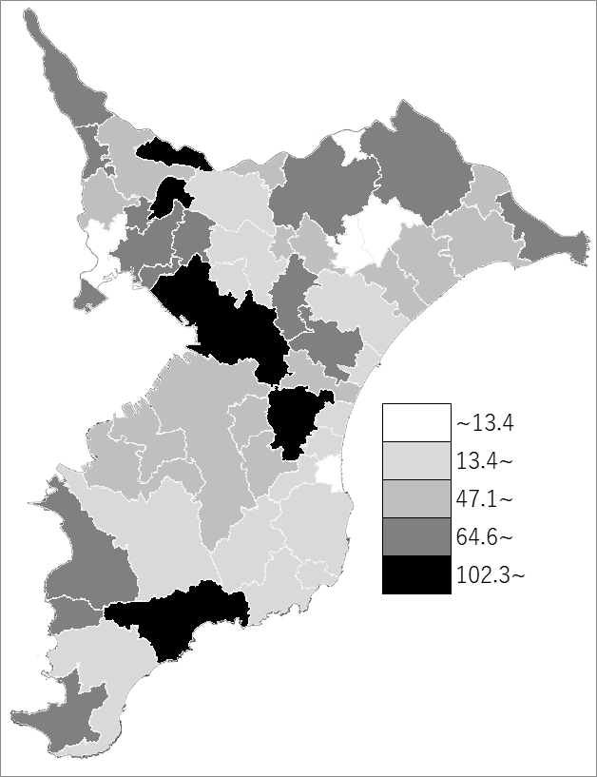
 | 市町村平均の推移
令和元年度 | 72.6
令和2年度 | 55.7
令和3年度 | 61.6
令和4年度 | 58.4
令和5年度 | 56.7

《備 考》 ・資料出所 総務省「市町村別決算状況調」 ・算出方法 (地方債現在高＋債務負担行為額(翌年度以降支出予定額)－積立金現在高) ÷歳入総額

